票据承兑余额_电子银票
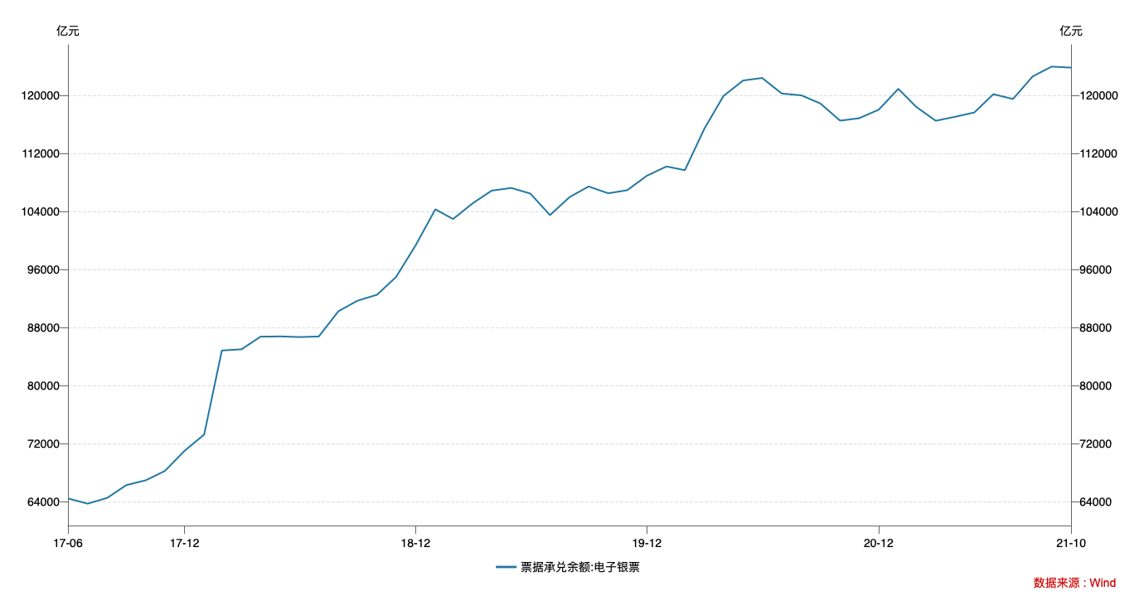

指标名称 | 票据承兑余额:电子银票
2017-06-30 | 64,448.62
2017-07-31 | 63,728.16
2017-08-31 | 64,526.31
2017-09-30 | 66,285.43
2017-10-31 | 66,953.71
2017-11-30 | 68,238.86
2017-12-31 | 71,007.29
2018-01-31 | 73,251.50
2018-02-28 | 84,838.15
2018-03-31 | 85,002.45
2018-04-30 | 86,737.89
2018-05-31 | 86,776.91
2018-06-30 | 86,687.46
2018-07-31 | 86,765.15
2018-08-31 | 90,246.21
2018-09-30 | 91,693.13
2018-10-31 | 92,519.22
2018-11-30 | 94,962.73
2018-12-31 | 99,340.37
2019-01-31 | 104,287.29
2019-02-28 | 102,954.26
2019-03-31 | 105,121.62
2019-04-30 | 106,864.89
2019-05-31 | 107,232.79
2019-06-30 | 106,460.06
2019-07-31 | 103,489.70
2019-08-31 | 105,977.38
2019-09-30 | 107,436.09
2019-10-31 | 106,495.55
2019-11-30 | 106,925.95
2019-12-31 | 108,914.51
2020-01-31 | 110,193.74
2020-02-29 | 109,677.77
2020-03-31 | 115,440.13
2020-04-30 | 119,912.19
2020-05-31 | 122,042.51
2020-06-30 | 122,388.23
2020-07-31 | 120,241.73
2020-08-31 | 119,993.94
2020-09-30 | 118,866.77
2020-10-31 | 116,508.55
2020-11-30 | 116,837.19
2020-12-31 | 118,013.95
2021-01-31 | 120,891.33
2021-02-28 | 118,427.23
2021-03-31 | 116,488.05
2021-04-30 | 117,028.83
2021-05-31 | 117,633.16
2021-06-30 | 120,154.05
2021-07-31 | 119,488.38
2021-08-31 | 122,592.94
2021-09-30 | 123,952.80
2021-10-31 | 123,811.43

数据来源：Wind

